Bosch
 |  | Hinnakiri kehtib alates 01.01.2021
 |  |  | Allahindlus | 0%
VAADE | KOOD | NIMETUS | HIND km-ta | SOODUSHIND km-ta
 |  | Bosch Tronic 2000T
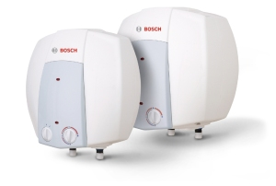 | 7736504743 | Bosch TR2000T 10 T - 10 l kuumaveeboiler valamu alla | 91.08
 | 7736504744 | Bosch TR2000T 15 T - 15 l kuumaveeboiler valamu alla | 100.67
 | 7736504745 | Bosch TR2000T 10 B - 10 l kuumaveeboiler valamu kohale | 91.08
 | 7736504746 | Bosch TR2000T 15 B - 15 l kuumaveeboiler valamu kohale | 100.67

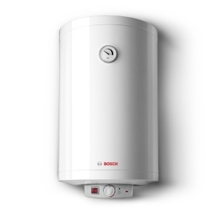 | 7736504519 | Bosch TR2000T 30 SB - 30 l kuumaveeboiler | 123.22
 | 7736504522 | Bosch TR2000T 50 B - 50 l kuumaveeboiler | 129.51
 | 7736504523 | Bosch TR2000T 80 B - 75 l kuumaveeboiler | 148.84
 | 7736504524 | Bosch TR2000T 100 B - 100 l kuumaveeboiler | 163.89
 | 7736504525 | Bosch TR2000T 120 B - 120 l kuumaveeboiler | 171.01
 | 7736504526 | Bosch TR2000T 150 B - 150 l kuumaveeboiler | 195.5

 |  | Bosch Tronic 6000T
 | 7736503607 | Bosch ES 050 5 1600W - 50 l kuumveeboiler | 190.02
 | 7736503608 | Bosch ES 080 5 2000W - 80 l kuumveeboiler | 202.84
 | 7736503609 | Bosch ES 100 5 2000W - 100 l kuumveeboiler | 224.19
 | 7736503610 | Bosch ES 120 5 2000W - 120 l kuumveeboiler | 234.84
 | 7736503611 | Bosch ES 150 5 2400W - 150 l kuumveeboiler | 269.45

 |  | Bosch Tronic 8000T
 | 7736503145 | Bosch ES 035 5 1200W BO - 35 l kuumaveeboiler | 192.07
 | 7736503147 | Bosch ES 080 5 1200W BO - 75 l kuumaveeboiler | 234.7
 | 7736503148 | Bosch ES 100 5 2000W BO - 100 l kuumaveeboiler | 250.21

